Sheet1
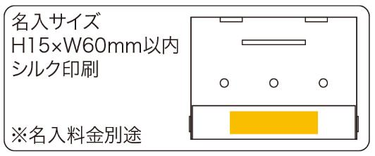
提 案 書

カセットメモ |  | 参考上代 | ¥240 | 販売価格
 |  | （税別） |  | （税別）
【JAN】 | なし
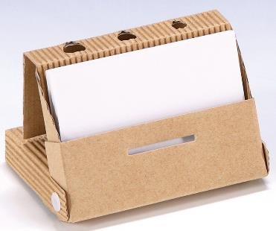 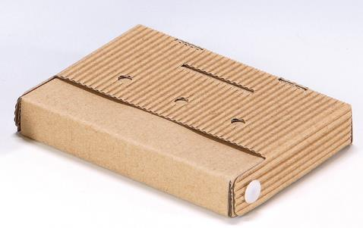 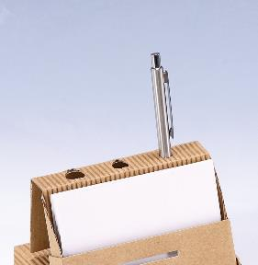 |  |  | 【商品番号】 5108 【本体サイズ】 86×117×20㎜・79ｇ 【パッケージサイズ】 87×118×21㎜・80ｇ 【個装形態】 ポリ袋入 【材質】 段ボール・古紙100％再生用紙 【入数】 200 【商品説明】 メモ用紙は100％再生紙のクラシカルなデザイン 【生産国】 日本

